Molecules
Molecule | Reward | MW | H-bond donors | H-bond acceptors | Heavy atoms | cLogP | Rotatable bonds | Ligand efficiency | SMILES
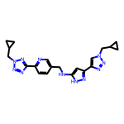 | 8.31 | 417.21 | 2 | 10 | 31 | 2.149 | 9 | 0.2679 | c1cc(-c2nnn(CC3CC3)n2)ncc1CNc1cc(-c2cn(CC3CC3)nn2)n[nH]1
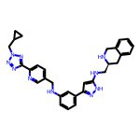 | 8.30 | 532.28 | 4 | 9 | 40 | 4.274 | 10 | 0.2076 | c1cc(NCc2ccc(-c3nnn(CC4CC4)n3)nc2)cc(-c2cc(NC[C@@H]3Cc4ccccc4CN3)[nH]n2)c1
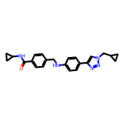 | 8.29 | 387.21 | 2 | 5 | 29 | 3.859 | 8 | 0.2858 | O=C(NC1CC1)c1ccc(CNc2ccc(-c3cn(CC4CC4)nn3)cc2)cc1
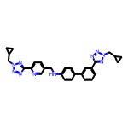 | 8.26 | 504.25 | 1 | 10 | 38 | 4.488 | 10 | 0.2173 | c1cc(-c2ccc(NCc3ccc(-c4nnn(CC5CC5)n4)nc3)cc2)cc(-c2nnn(CC3CC3)n2)c1
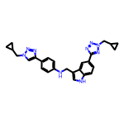 | 8.25 | 465.24 | 2 | 8 | 35 | 4.512 | 9 | 0.2358 | c1cc(-c2cn(CC3CC3)nn2)ccc1NCc1c[nH]c2ccc(-c3nnn(CC4CC4)n3)cc12
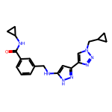 | 8.21 | 377.20 | 3 | 6 | 28 | 2.583 | 8 | 0.2933 | O=C(NC1CC1)c1cccc(CNc2cc(-c3cn(CC4CC4)nn3)n[nH]2)c1
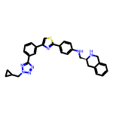 | 8.21 | 519.22 | 2 | 8 | 38 | 5.667 | 8 | 0.2160 | c1cc(-c2csc(-c3ccc(NC[C@@H]4Cc5ccccc5CN4)cc3)n2)cc(-c2nnn(CC3CC3)n2)c1
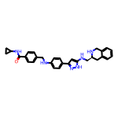 | 8.19 | 492.26 | 5 | 5 | 37 | 4.707 | 9 | 0.2214 | O=C(NC1CC1)c1ccc(CNc2ccc(-c3cc(NC[C@@H]4Cc5ccccc5CN4)[nH]n3)cc2)cc1
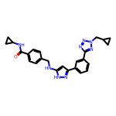 | 8.19 | 454.22 | 3 | 7 | 34 | 3.645 | 9 | 0.2409 | O=C(NC1CC1)c1ccc(CNc2cc(-c3cccc(-c4nnn(CC5CC5)n4)c3)n[nH]2)cc1
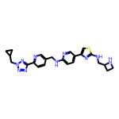 | 8.18 | 474.21 | 3 | 11 | 34 | 3.050 | 10 | 0.2406 | c1cc(-c2nnn(CC3CC3)n2)ncc1CNc1ccc(-c2csc(NCC3CCN3)n2)cn1
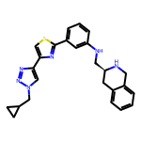 | 8.17 | 442.19 | 2 | 7 | 32 | 4.605 | 7 | 0.2554 | c1cc(NC[C@@H]2Cc3ccccc3CN2)cc(-c2nc(-c3cn(CC4CC4)nn3)cs2)c1
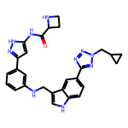 | 8.17 | 508.24 | 5 | 8 | 38 | 3.534 | 9 | 0.2150 | O=C(Nc1cc(-c2cccc(NCc3c[nH]c4ccc(-c5nnn(CC6CC6)n5)cc34)c2)n[nH]1)C1CCN1
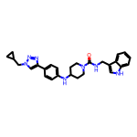 | 8.14 | 469.26 | 3 | 5 | 35 | 4.623 | 7 | 0.2327 | O=C(NCc1c[nH]c2ccccc12)N1CCC(Nc2ccc(-c3cn(CC4CC4)nn3)cc2)CC1
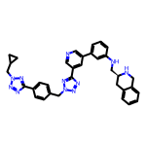 | 8.14 | 595.29 | 2 | 11 | 45 | 4.640 | 10 | 0.1810 | c1cc(NC[C@@H]2Cc3ccccc3CN2)cc(-c2cncc(-c3nnn(Cc4ccc(-c5nnn(CC6CC6)n5)cc4)n3)c2)c1
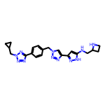 | 8.14 | 431.23 | 3 | 10 | 32 | 1.554 | 9 | 0.2543 | c1cc(-c2nnn(CC3CC3)n2)ccc1Cn1cc(-c2cc(NCC3CCN3)[nH]n2)nn1
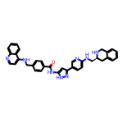 | 8.14 | 580.27 | 5 | 7 | 44 | 6.011 | 9 | 0.1849 | O=C(Nc1cc(-c2ccc(NC[C@@H]3Cc4ccccc4CN3)nc2)n[nH]1)c1ccc(CNc2ccnc3ccccc23)cc1
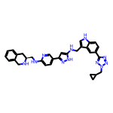 | 8.13 | 571.29 | 5 | 9 | 43 | 4.755 | 10 | 0.1891 | c1ccc2c(c1)CN[C@H](CNc1ccc(-c3cc(NCc4c[nH]c5ccc(-c6nnn(CC7CC7)n6)cc45)[nH]n3)cn1)C2
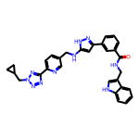 | 8.12 | 544.24 | 4 | 8 | 41 | 4.559 | 10 | 0.1981 | O=C(NCc1c[nH]c2ccccc12)c1cccc(-c2cc(NCc3ccc(-c4nnn(CC5CC5)n4)nc3)[nH]n2)c1
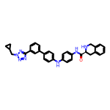 | 8.12 | 541.26 | 3 | 7 | 41 | 5.814 | 8 | 0.1980 | O=C(Nc1ccc(Nc2ccc(-c3cccc(-c4nnn(CC5CC5)n4)c3)cc2)cc1)[C@@H]1Cc2ccccc2CN1
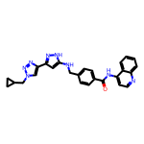 | 8.11 | 464.21 | 3 | 7 | 35 | 4.491 | 8 | 0.2318 | O=C(Nc1ccnc2ccccc12)c1ccc(CNc2cc(-c3cn(CC4CC4)nn3)n[nH]2)cc1
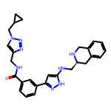 | 8.11 | 482.25 | 4 | 7 | 36 | 3.135 | 9 | 0.2251 | O=C(NCc1cn(CC2CC2)nn1)c1cccc(-c2cc(NC[C@@H]3Cc4ccccc4CN3)[nH]n2)c1
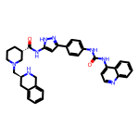 | 8.10 | 600.30 | 5 | 6 | 45 | 5.634 | 7 | 0.1800 | O=C(Nc1ccc(-c2cc(NC(=O)[C@H]3CCCN(C[C@@H]4Cc5ccccc5CN4)C3)[nH]n2)cc1)Nc1ccnc2ccccc12
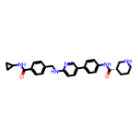 | 8.10 | 469.25 | 4 | 5 | 35 | 4.191 | 8 | 0.2315 | O=C(NC1CC1)c1ccc(CNc2ccc(-c3ccc(NC(=O)[C@H]4CCCNC4)cc3)cn2)cc1
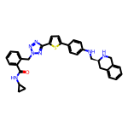 | 8.10 | 561.23 | 3 | 8 | 41 | 5.136 | 9 | 0.1975 | O=C(NC1CC1)c1ccccc1Cn1nnc(-c2ccc(-c3ccc(NC[C@@H]4Cc5ccccc5CN4)cc3)s2)n1
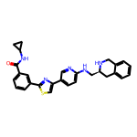 | 8.09 | 481.19 | 3 | 6 | 35 | 4.891 | 7 | 0.2313 | O=C(NC1CC1)c1cccc(-c2nc(-c3ccc(NC[C@@H]4Cc5ccccc5CN4)nc3)cs2)c1
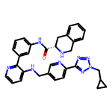 | 8.09 | 557.27 | 3 | 9 | 42 | 4.472 | 9 | 0.1927 | O=C(Nc1cccc(-c2ncccc2NCc2ccc(-c3nnn(CC4CC4)n3)nc2)c1)[C@@H]1Cc2ccccc2CN1
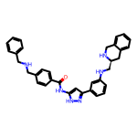 | 8.09 | 542.28 | 5 | 5 | 41 | 5.745 | 10 | 0.1974 | O=C(Nc1cc(-c2cccc(NC[C@@H]3Cc4ccccc4CN3)c2)n[nH]1)c1ccc(CNCc2ccccc2)cc1
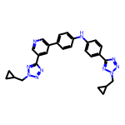 | 8.09 | 490.23 | 1 | 10 | 37 | 4.619 | 9 | 0.2186 | c1cc(-c2cncc(-c3nnn(CC4CC4)n3)c2)ccc1Nc1ccc(-c2nnn(CC3CC3)n2)cc1
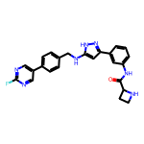 | 8.09 | 443.19 | 4 | 6 | 33 | 3.585 | 7 | 0.2450 | O=C(Nc1cccc(-c2cc(NCc3ccc(-c4cnc(F)nc4)cc3)[nH]n2)c1)C1CCN1
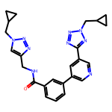 | 8.08 | 455.22 | 1 | 9 | 34 | 2.744 | 9 | 0.2377 | O=C(NCc1cn(CC2CC2)nn1)c1cccc(-c2cncc(-c3nnn(CC4CC4)n3)c2)c1
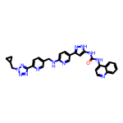 | 8.08 | 558.24 | 4 | 10 | 42 | 4.735 | 9 | 0.1924 | O=C(Nc1cc(-c2ccc(NCc3ccc(-c4nnn(CC5CC5)n4)nc3)nc2)n[nH]1)Nc1ccnc2ccccc12
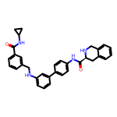 | 8.08 | 516.25 | 4 | 4 | 39 | 5.511 | 8 | 0.2072 | O=C(NC1CC1)c1cccc(CNc2cccc(-c3ccc(NC(=O)[C@@H]4Cc5ccccc5CN4)cc3)c2)c1
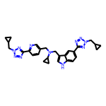 | 8.08 | 521.28 | 1 | 10 | 39 | 3.855 | 11 | 0.2072 | c1cc(-c2nnn(CC3CC3)n2)ncc1CN(Cc1c[nH]c2ccc(-c3nnn(CC4CC4)n3)cc12)C1CC1
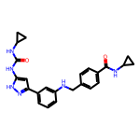 | 8.08 | 430.21 | 5 | 4 | 32 | 3.865 | 8 | 0.2525 | O=C(Nc1cc(-c2cccc(NCc3ccc(C(=O)NC4CC4)cc3)c2)n[nH]1)NC1CC1
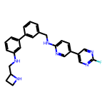 | 8.08 | 440.21 | 3 | 6 | 33 | 4.731 | 8 | 0.2448 | Fc1ncc(-c2ccc(NCc3cccc(-c4cccc(NCC5CCN5)c4)c3)nc2)cn1
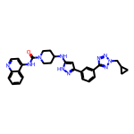 | 8.08 | 534.26 | 3 | 8 | 40 | 4.797 | 7 | 0.2020 | O=C(Nc1ccnc2ccccc12)N1CCC(Nc2cc(-c3cccc(-c4nnn(CC5CC5)n4)c3)n[nH]2)CC1
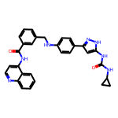 | 8.08 | 517.22 | 5 | 5 | 39 | 5.773 | 8 | 0.2071 | O=C(Nc1cc(-c2ccc(NCc3cccc(C(=O)Nc4ccnc5ccccc45)c3)cc2)n[nH]1)NC1CC1
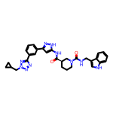 | 8.08 | 564.27 | 4 | 7 | 42 | 4.182 | 8 | 0.1923 | O=C(Nc1cc(-c2cccc(-c3nnn(CC4CC4)n3)c2)n[nH]1)[C@@H]1CCCN(C(=O)NCc2c[nH]c3ccccc23)C1
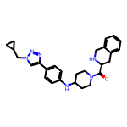 | 8.07 | 456.26 | 2 | 6 | 34 | 3.473 | 6 | 0.2372 | O=C([C@@H]1Cc2ccccc2CN1)N1CCC(Nc2ccc(-c3cn(CC4CC4)nn3)cc2)CC1
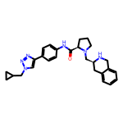 | 8.07 | 456.26 | 2 | 6 | 34 | 3.473 | 7 | 0.2372 | O=C(Nc1ccc(-c2cn(CC3CC3)nn2)cc1)[C@H]1CCCN1C[C@@H]1Cc2ccccc2CN1
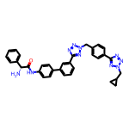 | 8.07 | 582.26 | 2 | 10 | 44 | 4.757 | 10 | 0.1833 | N[C@@H](C(=O)Nc1ccc(-c2cccc(-c3nnn(Cc4ccc(-c5nnn(CC6CC6)n5)cc4)n3)c2)cc1)c1ccccc1
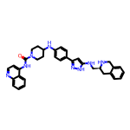 | 8.06 | 572.30 | 5 | 6 | 43 | 5.860 | 7 | 0.1876 | O=C(Nc1ccnc2ccccc12)N1CCC(Nc2ccc(-c3cc(NC[C@@H]4Cc5ccccc5CN4)[nH]n3)cc2)CC1
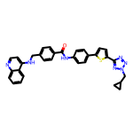 | 8.06 | 557.20 | 2 | 8 | 41 | 6.891 | 9 | 0.1966 | O=C(Nc1ccc(-c2ccc(-c3nnn(CC4CC4)n3)s2)cc1)c1ccc(CNc2ccnc3ccccc23)cc1
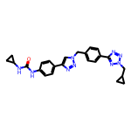 | 8.06 | 455.22 | 2 | 8 | 34 | 3.341 | 8 | 0.2371 | O=C(Nc1ccc(-c2cn(Cc3ccc(-c4nnn(CC5CC5)n4)cc3)nn2)cc1)NC1CC1
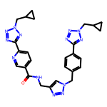 | 8.05 | 537.25 | 1 | 13 | 40 | 1.778 | 11 | 0.2012 | O=C(NCc1cn(Cc2ccc(-c3nnn(CC4CC4)n3)cc2)nn1)c1ccc(-c2nnn(CC3CC3)n2)nc1
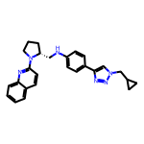 | 8.05 | 424.24 | 1 | 6 | 32 | 4.984 | 7 | 0.2515 | c1ccc2nc(N3CCC[C@@H]3CNc3ccc(-c4cn(CC5CC5)nn4)cc3)ccc2c1
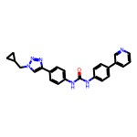 | 8.04 | 410.19 | 2 | 5 | 31 | 5.061 | 6 | 0.2595 | O=C(Nc1ccc(-c2cccnc2)cc1)Nc1ccc(-c2cn(CC3CC3)nn2)cc1
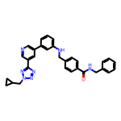 | 8.04 | 515.24 | 2 | 7 | 39 | 5.354 | 10 | 0.2062 | O=C(NCc1ccccc1)c1ccc(CNc2cccc(-c3cncc(-c4nnn(CC5CC5)n4)c3)c2)cc1
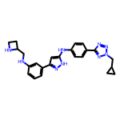 | 8.04 | 441.24 | 4 | 8 | 33 | 3.658 | 9 | 0.2436 | c1cc(NCC2CCN2)cc(-c2cc(Nc3ccc(-c4nnn(CC5CC5)n4)cc3)[nH]n2)c1
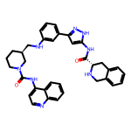 | 8.04 | 600.30 | 5 | 6 | 45 | 5.634 | 7 | 0.1786 | O=C(Nc1cc(-c2cccc(NC[C@@H]3CCCN(C(=O)Nc4ccnc5ccccc45)C3)c2)n[nH]1)[C@@H]1Cc2ccccc2CN1
 | 8.04 | 537.30 | 3 | 8 | 40 | 3.505 | 8 | 0.2009 | O=C([C@@H]1Cc2ccccc2CN1)N1CCC[C@H](CNc2cc(-c3cccc(-c4nnn(CC5CC5)n4)c3)n[nH]2)C1
 | 8.04 | 450.19 | 3 | 6 | 34 | 4.937 | 6 | 0.2363 | O=C(Nc1cc(-c2cccc(-c3nnn(CC4CC4)n3)c2)n[nH]1)Nc1cccc2ccccc12
 | 8.03 | 491.24 | 6 | 5 | 37 | 5.196 | 9 | 0.2171 | O=C(Nc1cc(-c2cccc(NCC3CCN3)c2)n[nH]1)c1ccc(NCc2c[nH]c3ccccc23)cc1
 | 8.03 | 544.27 | 1 | 8 | 41 | 5.211 | 8 | 0.1959 | O=C(Nc1ccnc2ccccc12)[C@H]1CCCN(Cc2ccc(-c3cncc(-c4nnn(CC5CC5)n4)c3)cc2)C1
 | 8.03 | 518.27 | 2 | 10 | 39 | 3.893 | 10 | 0.2059 | c1ccc(-c2nnn(Cc3ccc(-c4nnn(CC5CC5)n4)cc3)n2)c(-c2ccc(NCC3CCN3)cc2)c1
 | 8.03 | 480.22 | 0 | 12 | 36 | 2.515 | 9 | 0.2230 | c1cc(-c2nnn(CC3CC3)n2)ccc1Cn1nnc(-c2cncc(-c3cn(CC4CC4)nn3)c2)n1
 | 8.03 | 468.24 | 4 | 7 | 35 | 3.457 | 8 | 0.2293 | O=C(Nc1cc(-c2cn(CC3CC3)nn2)n[nH]1)c1ccccc1NC[C@@H]1Cc2ccccc2CN1
 | 8.03 | 569.29 | 6 | 6 | 43 | 5.600 | 8 | 0.1866 | O=C(Nc1ccc(Nc2cccc(-c3cc(NC[C@@H]4Cc5ccccc5CN4)[nH]n3)c2)cc1)[C@@H]1Cc2ccccc2CN1
 | 8.03 | 424.20 | 4 | 5 | 32 | 4.051 | 7 | 0.2508 | O=C(Nc1cc(-c2cccc(CNc3ccc(-c4cccnc4)cc3)c2)n[nH]1)C1CCN1
 | 8.02 | 525.25 | 4 | 4 | 40 | 7.186 | 7 | 0.2005 | O=C(Nc1ccc(-c2cccnc2)cc1)Nc1ccc(-c2cccc(NC[C@@H]3Cc4ccccc4CN3)c2)cc1
 | 8.02 | 547.28 | 4 | 8 | 41 | 4.844 | 9 | 0.1956 | O=C(Nc1ccc(-c2ccc(NCc3c[nH]c4ccc(-c5nnn(CC6CC6)n5)cc34)nc2)cc1)[C@H]1CCCNC1
 | 8.02 | 581.28 | 3 | 5 | 44 | 6.272 | 7 | 0.1823 | O=C(Nc1ccnc2ccccc12)c1cccc(-c2ccc(NC(=O)[C@@H]3CCCN3C[C@@H]3Cc4ccccc4CN3)cc2)c1
 | 8.02 | 554.25 | 4 | 6 | 42 | 7.155 | 9 | 0.1909 | O=C(Nc1ccc(NCc2c[nH]c3ccccc23)cc1)Nc1ccc(-c2cccc(-c3nnn(CC4CC4)n3)c2)cc1
 | 8.02 | 529.26 | 4 | 6 | 40 | 4.969 | 7 | 0.2005 | O=C(Nc1cc(-c2ccc(NCC3CCN3c3ccc4ccccc4n3)cc2)n[nH]1)[C@@H]1Cc2ccccc2CN1
 | 8.02 | 529.25 | 5 | 4 | 40 | 5.677 | 9 | 0.2005 | O=C(NCc1c[nH]c2ccccc12)c1cccc(CNc2ccc(-c3cccc(NC(=O)C4CCN4)c3)cc2)c1
 | 8.02 | 491.25 | 2 | 8 | 37 | 4.769 | 8 | 0.2167 | c1cc(-c2cc(NC[C@@H]3CCCN3c3ccc4ccccc4n3)[nH]n2)cc(-c2nnn(CC3CC3)n2)c1
 | 8.02 | 557.29 | 2 | 6 | 42 | 6.926 | 8 | 0.1909 | O=C(Nc1cccc2ccccc12)N1CCC[C@@H](CNc2ccc(-c3cccc(-c4nnn(CC5CC5)n4)c3)cc2)C1
 | 8.02 | 464.27 | 3 | 6 | 35 | 5.094 | 9 | 0.2290 | c1ccc2c(c1)CN[C@H](CNc1ccccc1CNc1ccc(-c3cn(CC4CC4)nn3)cc1)C2
 | 8.01 | 550.27 | 3 | 11 | 41 | 2.780 | 9 | 0.1955 | O=C(Nc1cc(-c2cccc(-c3nnn(Cc4ccc(-c5nnn(CC6CC6)n5)cc4)n3)c2)n[nH]1)[C@@H]1CCCNC1
 | 8.01 | 602.31 | 6 | 5 | 45 | 5.245 | 8 | 0.1781 | O=C(NCc1c[nH]c2ccccc12)[C@H]1CCCN(C(=O)Nc2cc(-c3ccc(NC[C@@H]4Cc5ccccc5CN4)cc3)n[nH]2)C1
 | 8.01 | 553.26 | 2 | 8 | 40 | 4.844 | 8 | 0.2003 | O=C(Nc1ccc(-c2ccc(-c3nnn(CC4CC4)n3)s2)cc1)[C@H]1CCCN(C[C@@H]2Cc3ccccc3CN2)C1
 | 8.01 | 490.25 | 3 | 5 | 37 | 5.421 | 10 | 0.2165 | O=C(Nc1ccc(-c2cn(CC3CC3)nn2)cc1)c1ccc(CNCCc2c[nH]c3ccccc23)cc1
 | 8.01 | 506.25 | 6 | 6 | 38 | 4.269 | 10 | 0.2108 | O=C(NCc1c[nH]c2ccccc12)c1ccc(CNc2ccc(-c3cc(NCC4CCN4)[nH]n3)cn2)cc1
 | 8.01 | 327.13 | 0 | 8 | 23 | 2.480 | 6 | 0.3483 | c1sc(-c2cn(CC3CC3)nn2)nc1-c1cn(CC2CC2)nn1
 | 8.01 | 543.27 | 4 | 6 | 41 | 5.359 | 7 | 0.1954 | O=C(Nc1cccc(-c2cc(NC[C@@H]3Cc4ccccc4CN3)[nH]n2)c1)[C@H]1CCCN1c1ccc2ccccc2n1
 | 8.00 | 452.24 | 3 | 8 | 34 | 4.330 | 9 | 0.2354 | c1cc(-c2nnn(CC3CC3)n2)cc(-c2ncccc2Nc2ccc(NCC3CCN3)cc2)c1
 | 8.00 | 456.17 | 2 | 7 | 33 | 4.132 | 6 | 0.2425 | O=C(Nc1cccc(-c2csc(-c3cn(CC4CC4)nn3)n2)c1)[C@@H]1Cc2ccccc2CN1

